キャラクター
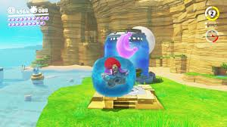
・キャラクターはunityちゃん(二頭身) | http://unity-chan.com/contents/guideline/
・マリオオデッセイのように体力は3。攻撃を喰らうと1減る

・ |  | 右上に体力

・武器は剣

敵キャラクター
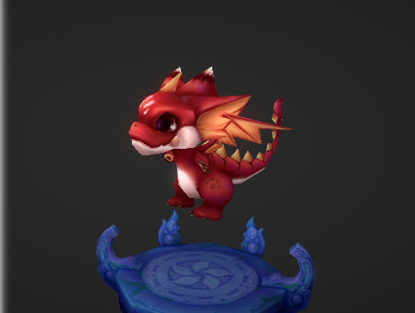
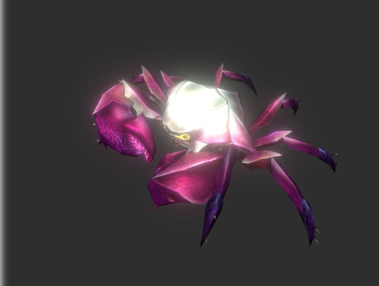
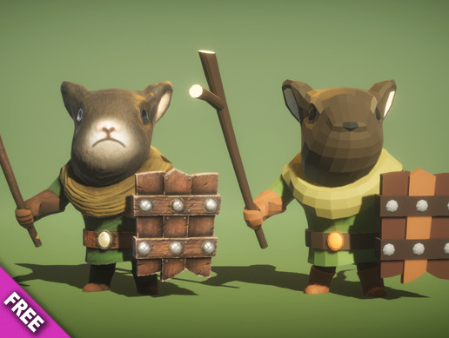
・世界観のためこちらもガチガチに怖いものはNG。 | 以下のようなものが望ましい。

https://assetstore.unity.com/packages/3d/characters/small-red-dragon-52959 |  | https://assetstore.unity.com/packages/3d/characters/creatures/big-bat-carb-115954 | https://assetstore.unity.com/packages/3d/characters/animals/mouse-knight-pbr-polyart-135227
雑魚敵のHPは攻撃2回で死ぬぐらい,一定の範囲を徘徊、近づくと追尾してくる(一定数離れると追尾やめる)

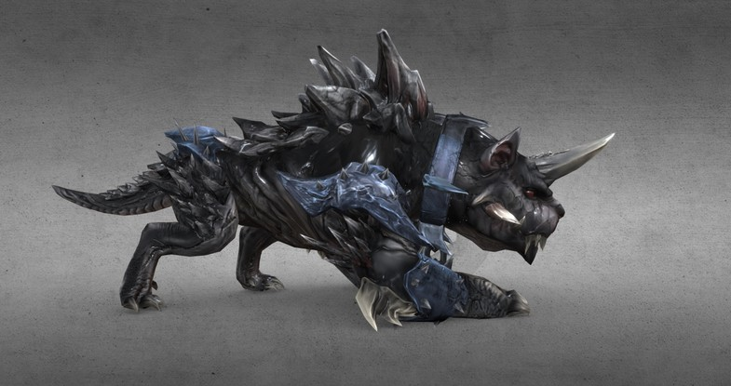
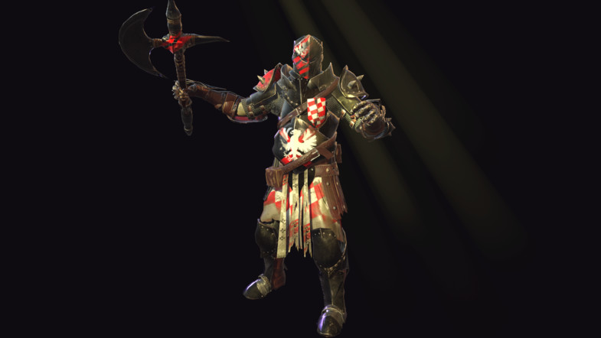

 |  |  | +
 |  |  | .-

https://assetstore.unity.com/packages/3d/characters/monster-lowploygon-mobile-dog-138696 |  | https://assetstore.unity.com/packages/3d/characters/heavy-knight-97502
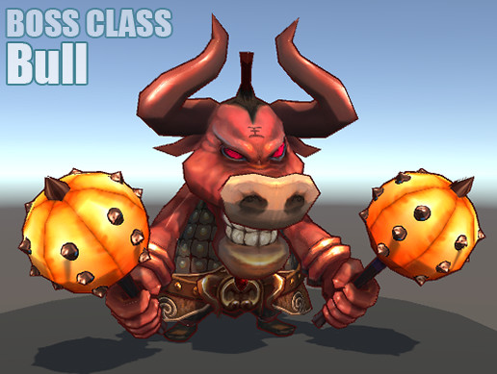
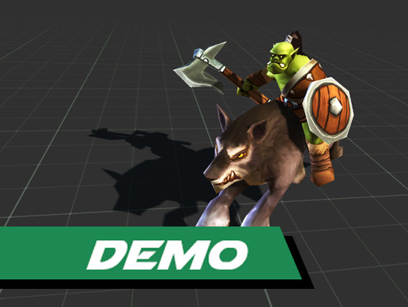

https://assetstore.unity.com/packages/3d/characters/humanoids/boss-class-bull-115521 |  | https://assetstore.unity.com/packages/3d/characters/humanoids/toon-rts-units-orcs-demo-101359
BOSS系統は20回で死ぬぐらい。すべての技がHP1の攻撃

操作
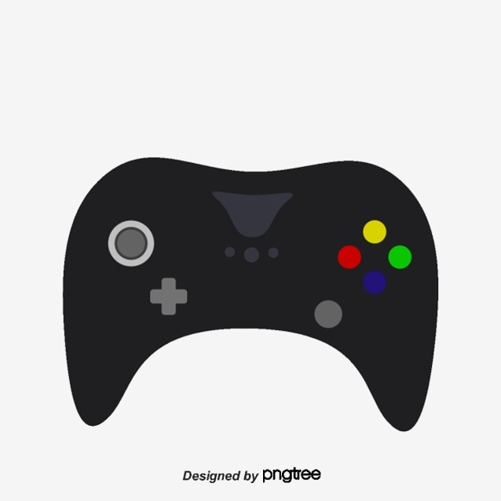
・□ボタンで攻撃
・×ボタンでジャンプ
・〇ボタンで決定
・△ボタンで武器持ち替え
・左スティックで移動
・右スティックでカメラ視点移動
・R1と移動でダッシュ

ステージ1
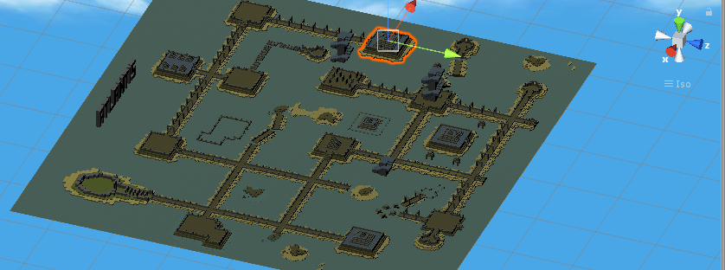
 | ステージ1。全体図

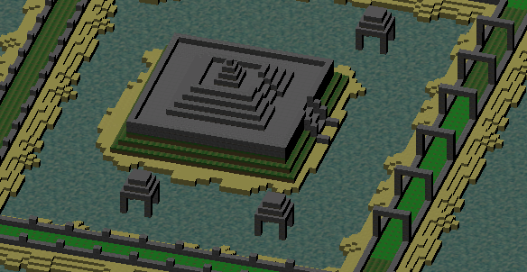
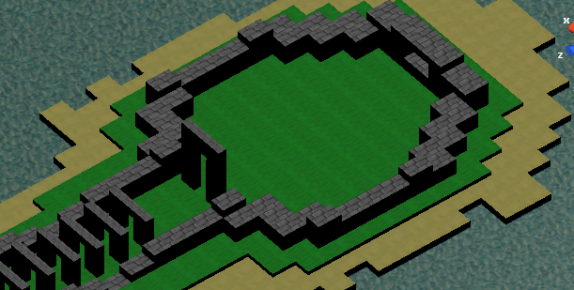

↑ボス部屋

ステージ2
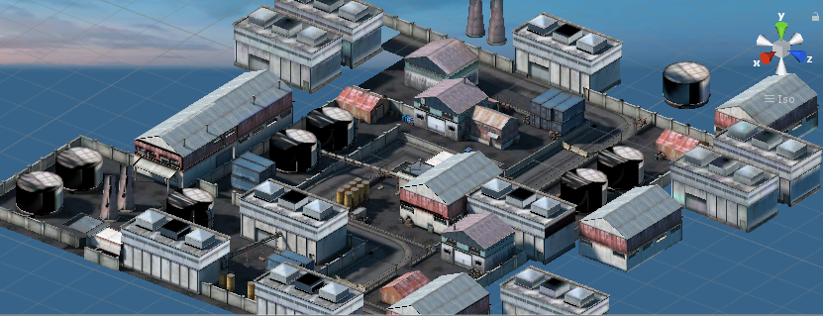
 | ステージ2全体図

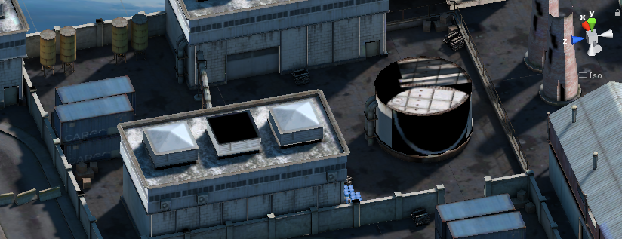

ここにボス配置

Sheet1
